G1.
Gràfic 1. Evolució demandes i atur registrat per sexe. 2020-2024

 | 2020 | 2021 | 2022 | 2023 | 2024
ATUR REGISTRAT | 73,042 | 65,618 | 40,305 | 31,529 | 28,943
Atur registrat Homes | 33,500 | 29,442 | 17,104 | 13,204 | 12,442
Atur registrat Dones | 39,542 | 36,176 | 23,201 | 18,325 | 16,501
DEMANDANTS | 187,277 | 143,129 | 86,712 | 83,857 | 84,218
Demandants Homes | 86,555 | 64,008 | 37,010 | 35,765 | 36,387
Demandants Dones | 100,722 | 79,121 | 49,702 | 48,092 | 47,831
Font: SOIB

G2.
Evolució atur registrat per oficines del SOIB 2020-2024
ATUR REGISTRAT (MITJANA ANUAL) | 2020 | 2021 | 2022 | 2023 | 2024 | % variació 2024/2023
ILLES BALEARS | 73,042 | 65,997 | 40,304 | 31,529 | 28,943 | -8.2%
Jordi Villalonga | 15,023 | 14,078 | 9,657 | 8,033 | 7,339 | -8.6%
Mateu Enric Lladó | 13,427 | 12,187 | 7,650 | 6,115 | 5,710 | -6.6%
Inca | 7,426 | 6,915 | 4,589 | 3,661 | 3,420 | -6.6%
Miquel Marquès | 7,518 | 6,845 | 4,364 | 3,496 | 3,210 | -8.2%
Manacor | 5,658 | 5,080 | 2,968 | 2,267 | 2,066 | -8.9%
Eivissa | 6,904 | 5,072 | 2,044 | 1,485 | 1,344 | -9.5%
Maó | 3,557 | 3,066 | 1,889 | 1,365 | 1,232 | -9.7%
Calvià | 3,587 | 3,071 | 1,644 | 1,251 | 1,095 | -12.4%
Felanitx | 2,581 | 2,406 | 1,500 | 1,167 | 1,088 | -6.8%
S. Antoni Portmany | 2,985 | 2,452 | 1,179 | 752 | 674 | -10.4%
Alcúdia | 2,556 | 2,112 | 1,002 | 648 | 573 | -11.6%
Santa Eulària des Riu | - | 1,132 | 909 | 618 | 556 | -10.0%
Ciutadella de Menorca | 1,819 | 1,580 | 899 | 627 | 577 | -8.0%
Formentera | - | 2 | 11 | 43 | 58 | 34.3%
Font: SOIB
Gràfic 2. Evolució atur registrat per oficines del SOIB 2023-2024

Font: SOIB

G3.
Evolució de les demandes d'ocupació registrades per UAG. 2020-2024
DEMANDANTS (MITJANA ANUAL) | 2020 | 2021 | 2022 | 2023 | 2024 | % variació 2024/2023
ILLES BALEARS | 187,277 | 144,412 | 86,712 | 83,857 | 84,218 | 0.43 %
Jordi Villalonga | 19,669 | 26,086 | 16,266 | 15,738 | 15,705 | -0.21 %
Mateu Enric Lladó | 31,287 | 23,719 | 14,033 | 13,332 | 13,623 | 2.18 %
Inca | 18,046 | 13,942 | 8,894 | 8,538 | 8,603 | 0.76 %
Manacor | 11,327 | 13,820 | 8,311 | 8,048 | 8,071 | 0.29 %
Miquel Marquès | 34,128 | 12,793 | 7,509 | 7,112 | 7,125 | 0.18 %
Eivissa | 8,146 | 13,009 | 6,095 | 5,957 | 5,893 | -1.08 %
Calvià | 17,517 | 8,710 | 4,679 | 4,544 | 4,489 | -1.22 %
Maó | 7,373 | 6,415 | 4,372 | 4,305 | 4,479 | 4.05 %
S. Antoni Portmany | 7,833 | 6,471 | 3,933 | 3,919 | 3,842 | -1.98 %
Felanitx | 8,491 | 5,964 | 3,781 | 3,676 | 3,607 | -1.88 %
Alcúdia | 17,939 | 6,038 | 3,455 | 3,345 | 3,296 | -1.48 %
Ciutadella de Menorca | 5,482 | 4,402 | 2,760 | 2,718 | 2,754 | 1.32 %
Santa Eulària des Riu | - | 3,014 | 2,585 | 2,496 | 2,502 | 0.22 %
Formentera | - | 31 | 38 | 129 | 227 | 75.97 %
Font: SOIB

Gràfic 3. Evolució demandes registrades per oficines del SOIB. 2023-2024

Font: SOIB

M1.
Mapa 1. Taxa d'atur registrat per municipi. 2024

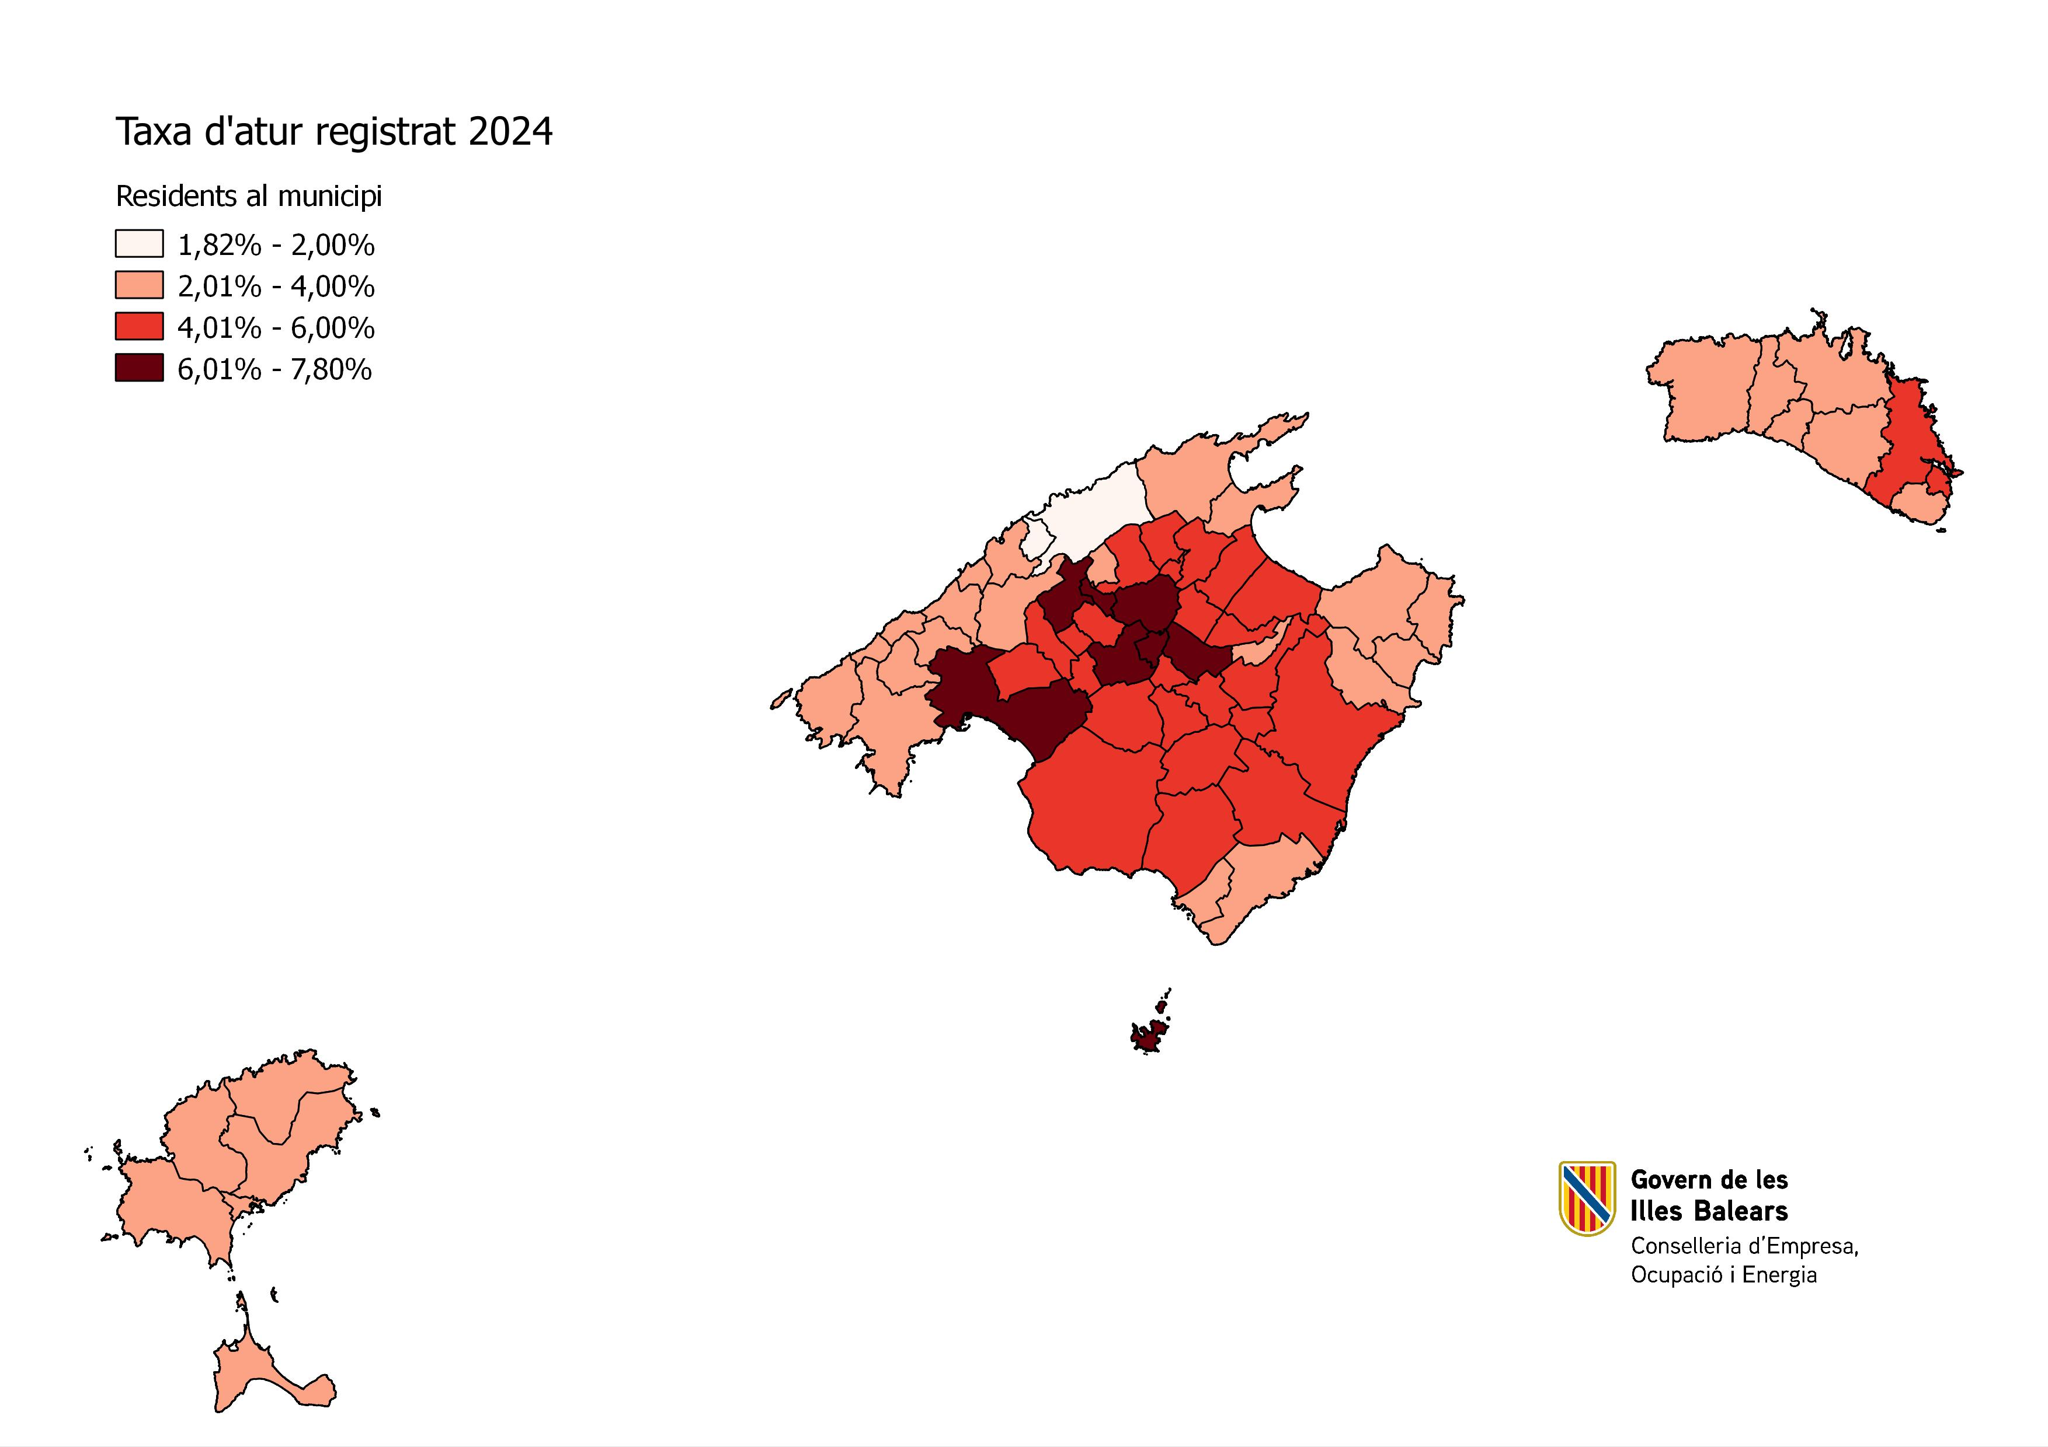

Font: SOIB

G4.
Gràfic. 4. Evolució despesa en PAO per persona registrada en situació d’atur en el SOIB. 2020-2024

Font: SOIB
 | 2020 | 2021 | 2022 | 2023 | 2024
ATUR REGISTRAT | 73,042 | 65,618 | 40,305 | 31,529 | 28,943
Pressupost de les PAO | 107,047,494 € | 111,586,864 € | 149,887,841 € | 153,743,406 € | 155,714,147 €
Despesa en les PAO per persona registrada en situació d’atur en el SOIB | 1,465.56 € | 1,700.55 € | 3,718.84 € | 4,876.25 € | 5,380.03 €
Font: SOIB

G5.
Inscripcions acumulades dels joves de Balears al Sistema Nacional de Garantia Juvenil des de l’inici de la creació del Sistema
REGISTRES SNGJ | Definició | Any 2014 | Any 2015 | Any 2016 | Any 2017 | Any 2018 | Any 2019 | Any 2020 | Any 2021 | Any 2022 | Any 2023 | Any 2024
 | Incorporació de joves elegibles de Balears en el Sistema Nacional de Garantia Juvenil | 1,903 | 5,251 | 9,293 | 20,420 | 31,969 | 39,181 | 49,553 | 52,448 | 55,784 | 60,365 | 65,360
Font: SEPE

Gràfic 5. Inscripcions acumulades dels joves de Balears al Sistema Nacional de Garantia Juvenil des de l’inici de la creació del Sistema. 2014-2024

Font: SEPE

G6.
Distribució per edat i sexe dels beneficiaris de Garantia Juvenil 2024

EDATS | DONES | HOMES | TOTAL
16-19 anys | 1,512 | 2,510 | 4,022
20-24 anys | 4,794 | 5,938 | 10,732
25-29 anys | 5,599 | 5,709 | 11,308
TOTAL | 11,905 | 14,157 | 26,062

 | Gràfic 6. Distribució per edat i sexe dels beneficiaris de Garantia Juvenil 2024

 | Font: SEPE

G7.
Evolució de la intermediació laboral amb empreses del SOIB 2020-2024

 | Any 2020 | Any 2021 | Any 2022 | Any 2023 | Any 2024
Ofertes de feina gestionades | 5,459 | 6,796 | 9,077 | 9,293 | 8,739
Llocs de feina associats | 9,633 | 10,288 | 17,961 | 14,236 | 16,518

 | Gràfic 7. Evolució de la intermediació laboral amb empreses i entitats 2020-2024

G8.
Evolució de les comunicacions de contractes a les Balears a la Plataforma Contr@ta. 2020-2024

Definició | Any 2020 | Any 2021 | Any 2022 | Any 2023 | Any 2024
Total | 251,170 | 357,365 | 457,383 | 396,110 | 393,240
Homes | 144,279 | 194,615 | 246,344 | 212,940 | 212,186
Dones | 106,891 | 162,750 | 211,039 | 183,170 | 181,054
Font: SOIB

Gràfic 8. Evolució de les comunicacions de contractes a les Balears a la Plataforma Contr@ta. 2020-2024

Font: SOIB

G9.
Cobertura de certificats de professionalitat per famílies professionals a Balears 2024

FAMÍLIES PROFESSIONALS | N. DE CP EN EL REPERTORI NACIONAL | N. DE CP A CENTRES ACREDITATS | COBERTURA A LES I. BALEARS
ACTIVITATS FÍSIQUES I ESPORTIVES | 18 | 10 | 55.56 %
ADMINISTRACIÓ I GESTIÓ | 14 | 14 | 100.00 %
AGRÀRIA | 45 | 13 | 28.89 %
ARTS GRÀFIQUES | 31 | 3 | 9.68 %
ARTS I ARTESANIES | 21 | 0 | 0.00 %
COMERÇ I MÀRQUETING | 20 | 17 | 85.00 %
EDIFICACIÓ I OBRA CIVIL | 24 | 16 | 66.67 %
ELECTRICITAT I ELECTRÒNICA | 31 | 5 | 16.13 %
ENERGIA I AIGUA | 16 | 6 | 37.50 %
FABRICACIÓ MECÀNICA | 29 | 3 | 10.34 %
FUSTA, MOBLE I SURO | 18 | 5 | 27.78 %
HOTELERIA I TURISME | 24 | 20 | 83.33 %
IMATGE I SO | 12 | 1 | 8.33 %
IMATGE PERSONAL | 14 | 11 | 78.57 %
INDÚSTRIES ALIMENTÀRIES | 27 | 7 | 25.93 %
INDÚSTRIES EXTRACTIVES | 18 | 1 | 5.56 %
INFORMÀTICA I COMUNICACIONS | 23 | 18 | 78.26 %
INSTAL·LACIÓ I MANTENIMENT | 18 | 2 | 11.11 %
MARÍTIM PESQUERA | 29 | 2 | 6.90 %
QUÍMICA | 27 | 3 | 11.11 %
SANITAT | 3 | 2 | 66.67 %
SEGURETAT I MEDI AMBIENT | 27 | 8 | 29.63 %
SERVEIS SOCIOCULTURALS I A LA COMUNITAT | 24 | 18 | 75.00 %
TÈXTIL, CONFECCIÓ I PELL | 33 | 1 | 3.03 %
TRANSPORT I MANTENIMENT DE VEHICLES | 32 | 16 | 50.00 %
VIDRE I CERÀMICA | 14 | 1 | 7.14 %
TOTAL | 592 | 203 | 34.29 %
Font: SOIB
Gràfic 9. Taxa de cobertura de certificats de professionalitat per famílies professionals a Balears 2024

Font: SOIB

G10.
Resultats dels participants de la formació per a l’ocupació de l’any 2024

 | AVALUACIÓ POSITIVA | AVALUACIÓ NEGATIVA | ALTRES CAUSES | COL-LOCACIÓ | TOTAL
FORMACIÓ PER OCUPATS | 83.37 % | 4.86 % | 10.50 % | 1.26 % | 100 %
FORMACIÓ PER DESOCUPATS | 70.85 % | 7.31 % | 20.43 % | 1.41 % | 100 %
FORMACIÓ PER VULNERABLES | 84.01 % | 8.07 % | 7.33 % | 0.59 % | 100 %
FORMACIÓ NO FINANÇADA | 95.70 % | 0.88 % | 3.32 % | 0.10 % | 100 %
TOTAL | 81.27 % | 5.54 % | 11.95 % | 1.23 % | 100 %
Font: SOIB

 | Gràfic 10. Resultats dels participants de la formació per a l’ocupació de l’any 2024

 | Font: SOIB

G11.
Ajudes a la incorporació de socis en cooperatives i foment de l'economia social

 | Any 2020 | Any 2021 | Any 2022 | Any 2023 | Any 2024
Subvencions | 18 | 55 | 66 | 62 | 68

Gràfic 11. Ajudes a la incorporació de socis en cooperatives i foment de l'economia social 2020-2024

Font: Direcció General d'Empresa, Autònoms i Comerç

G12.
Xarxa AODL 2020- 2024

 | 2020 | 2021 | 2022 | 2023 | 2024
Mallorca | 42 | 42 | 38 | 15 | 40
Menorca | 13 | 13 | 12 | 5 | 14
Pitiüses | 14 | 14 | 13 | 10 | 13
Font: SOIB

Gràfic 12. Xarxa AODL 2020-2024

Font: SOIB
(*) Durant el 2023 es varen iniciar les contractacions de la convocatòria 2023-2025 que s’han completat l’any 2024.

